prijzenblad Perceel 1 tractor
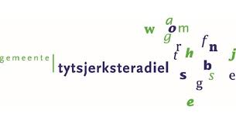
 | Bijlage 6
 | Prijzenblad

Betreft : Europese Openbare aanbesteding het leveren van tractoren

Velden in te vullen door inschrijver

Prijsinvulformulier Perceel 1 | Naam inschrijver: …………………………………….
 | Prijs per eenheid (A) | Aantal (B)* | Subtotalen (AxB)
Aanschafprijs tractor onder de voorwaarden zoals in dit bestek omschreven, aangevuld met de onlosmakelijk daarmee verbonden inschrijving en eventueel door inschrijver(s) aan te leveren aanvullingen/documentatie en inclusief alle opties voortkomend uit de kwalitatieve gunningscriteria (tenzij anders vermeld bij het desbetreffende criterium). | € - | 1 | € -
 | Inschrijfprijs |  | € -

Alle door inschrijver verstrekte tarieven en prijzen zijn marktconform en realistisch. Indien blijkt dat er niet marktconform of realistisch wordt aangeboden, is opdrachtgever gerechtigd de inschrijving ongeldig te verklaren. De prijzen zoals ingevuld op het prijzenblad zijn inclusief alle kosten voortkomend uit het programma van eisen en wensen

Aldus naar waarheid opgemaakt op ....................... 2026, te ............................................,

Bedrijfsnaam:
Naam rechtsgeldig vertegenwoordiger:
Functie:
Datum:
Handtekening:

